SOMMAIRE
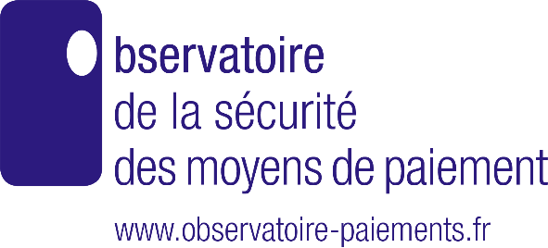
Observatoire de la sécurité des moyens de paiement – Rapport annuel 2022
L'usage et la fraude aux moyens de paiement
Dossier statistique

ANNEXE 5 |  |  |  | [Liste cliquable]
 | Panorama des moyens de paiement
1 | Cartographie des moyens de paiement scripturaux en 2022
2 | Évolution historique des paiements scripturaux
 | a) En volume | b) En montant
 | Panorama de la fraude
3 | Répartition de la fraude sur les moyens de paiement en 2022
4 | Évolution historique de la fraude sur les moyens de paiement
 | a) En volume | b) En valeur
 | Carte : émission
5 | Paiements par carte émise en France
5 bis | Nombre de cartes et supports
6 | Transactions frauduleuses par carte émise en France
7 | Typologies de la Fraude sur les paiements par carte émise en France
8 | Répartition géographique de la fraude sur les cartes émises en France
9 | Paiements par carte émise et acceptée en France – Transactions nationales
9 bis | Paiements par carte émise et acceptée dans l'Espace économique européen – Transactions européennes
9 ter | Paiements par carte émise en France et acceptée à l'étranger hors Espace économique européen – Transactions internationales
10 | Transactions frauduleuses par carte émise et acceptée en France – Transactions nationales
10 bis | Transactions frauduleuses par carte émise en France et acceptée dans l'Espace économique européen – Transactions européennes
10 ter | Transactions frauduleuses par carte émise en France et acceptée à l'étranger hors Espace économique européen – Transactions internationales
11 | Ventilation de la fraude à distance par secteur d'activité sur les transactions nationales
 | Carte : acceptation
12 | Paiements par carte acceptée en France
12 bis | Paiements par carte émise dans l'Espace économique européen et acceptées en France – Transactions européennes
12 ter | Paiements par carte émise à l'étranger hors Espace économique européen et acceptées en France – Transactions internationales
13 | Transactions frauduleuses par carte acceptée en France
13 bis | Transactions frauduleuses par carte émise dans l'Espace économique européen et acceptée en France – Transactions européennes
13 ter | Transactions frauduleuses par carte émise à l'étranger hors Espace économique européen et acceptée en France – Transactions internationales
13 quater | Répartition de la fraude sur les paiements par carte acceptée en France
13 quinquies | Répartition géographique de la fraude sur les cartes acceptées en France
 | Chèque
14 | Chèques échangés
14 bis | Volume de chèques échangés en détail
15 | Fraude au chèque
 | a) Ancienne approche |  | b) Nouvelle approche
16 | Typologie de la fraude au chèque
 | Virement
17 | Virements émis par type de virements
17 bis | Virements émis par canal d'initiation
17 ter | Virements émis par destination géographique
18 | Transactions frauduleuses par type de virements
18 bis | Transactions frauduleuses par canal d'initiation du virement
18 ter | Transactions frauduleuses par destination géographique du virement
19 | Total de la fraude sur le virement
20 | Fraude sur le virement par typologie
 | Prélèvement
21 | Prélèvements émis par type de mandat
21 bis | Prélèvements émis par origine géographique du payeur
22 | Fraude sur le prélèvement
22 bis | Prélèvements frauduleux par origine géographique du payeur
22 ter | Prélèvements frauduleux par type de mandat
23 | Typologie de la fraude au prélèvement
 | Autres
24 | Nombre de supports par des prestataires agréés ou établis en France
25 | Usage de la monnaie électronique par typologie de transaction
26 | Transactions frauduleuses par monnaie électronique
27 | Paiements par effets de commerce (LCR – lettre de change relevé – et BOR – billet à ordre)
28 | Typologie de la fraude aux effets de commerce (LCR et BOR)
29 | Opérations par transmission de fonds
30 | Opérations frauduleuses par transmission de fonds
31 | Opérations initiés par l’établissement en qualité de prestataire de service d’initiation de paiement
 | (service 7 de l’art. 314-1 du Code monétaire et financier)
32 | Transactions frauduleuses initiés via un établissement agissant en qualité de prestataire de service d’initiation de paiement
 | (service 7 de l’art. 314-1 du Code monétaire et financier)

Note : | À la suite de déclarations correctives de quelques déclarants postérieures à la publication des données de 2021,
 | l'Observatoire a décidé de corriger les données 2021 concernées.

